Blad1
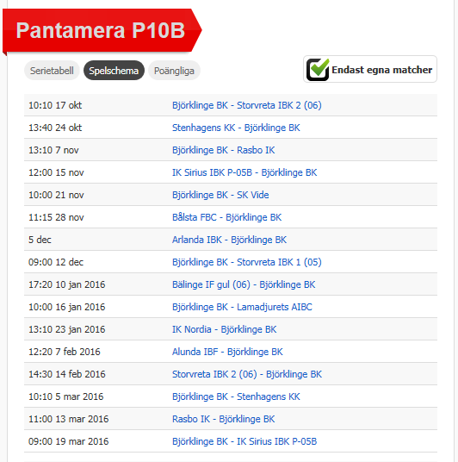
Arbetsschema m.m för BBK P-05 Säsongen 2015/2016

Datum | Motståndare, hall | Matchtid | Sekeretariat | Tvätt | Aktiviteter
2015-10-17 | Storvreta IBK 2, Björklinge sporthall | 10:10:00 | Nike, Olle | Petter
2015-10-24 | Stenhagens KK, Stenhagenskolans Sporthall | 13:40:00 |  | Olle
2015-11-07 | Rasbo IK, Björklinge sporthall | 13:10:00 | Karl, Petter | Nike
2015-11-15 | IK Sirius IBK P-05B, Allianshallen B | 12:00:00 |  | Anton
2015-11-21 | SK Vide, Björklinge sporthall | 10:00:00 | Isaac, Elliot | Kevin
2015-11-28 | Bålsta FBC, Fridegårdsskolan | 11:15:00 |  | Karl
2015-12-05 | Arlanda IBK, Ekilla Sporthall | ?? |  | Jesper
2015-12-12 | Storvreta IBK 1, Björklinge sporthall | 9:00:00 | Albin, David | Isaac M
2016-01-10 | Bälinge IF gul, Vattholma sporthall | 17:20:00 |  | Elliot
2016-01-16 | Lamadjurets AIBC, Björklinge sporthall | 10:00:00 | Ludvig, Elias | David
2016-01-23 | IK Nordia, Nordiahallen | 13:10:00 |  | Albin
2016-02-07 | Alunda IBF, Olandshallen | 12:20:00 |  | Isak T
2016-02-14 | Storvreta IBK 2, Ärentunaskolan | 14:30:00 |  | Ludvig
2016-03-05 | Stenhagens KK, Björklinge sporthall | 10:10:00 | Jesper, Kevin | Loke
2016-03-13 | Rasbo IK, Hall 2000 | 11:00:00 |  | Hugo
2016-03-19 | IK Sirius IBK P-05B, Björklinge sporthall | 9:00:00 | Isak T, Loke | Anton

??? | BBK-dagen | ca 10-00-16.00 |  |  | BBK-dagen. Matcher, blandat kill/tjej/ålder

Kiosk/matchvärd Björklinge sporthall 2015-2016
6 februari, pass 8-16
 | Kiosk | Matchvärd
8.00-11.00 | Isak T, Jesper | Karl
11.00-13.00 | Elliot, Loke | Petter
13.00-16.00 | Kevin, Nike | Ludvig

19 mars, pass 8-11

8.00-11.00 | Albin, David | Olle

